FICHA RESUMEN PLACO
 |  | MINISTERIO DE HACIENDA Y FUNCIÓN PÚBLICA |  |  |  |  |  |  |  |  |  |  |  |  |  |  |  |  |  | SECRETARÍA DE ESTADO DE HACIENDA DIRECCIÓN GENERAL DEL CATASTRO

FICHA RESUMEN
GERENCIA-MUNICIPIO: 33008 CABRALES |  |  |  |  |  |  |  |  |  |  |  |  |  | Nº EXPEDIENTE: 217372.33/24

REFERENCIA CATASTRAL: 33008B00400359 |  |  |  |  |  |  |  |  |  |  |  |  |  | DIRECCIÓN: LG SOTRES 0

ALTERACIÓN PROPUESTA |  |  |  |  |  | NCON
NOTA: Se indicará uno (normalmente no más de dos) de los tipos de alteración detectada.
ACTUACIONES PREVIAS |  |  |  |  |  | GABINETE |  |  |  | Comprobación de la existencia o no de la alteración en BBDD del Catastro mediante contraste a partir de ortofotografías del PNOA 2020

 |  |  |  |  |  | CAMPO |  |  |  | Realizada visita de contraste entre el 4 de Marzo y el 8 de Marzo de 2024 se verifica la existencia física de la alteración propuesta

DOCUMENTACIÓN INCORPORADA |  |  |  |  |  | o | PROYECTO DE OBRA: |  |  |  |  |  | o | LIC. DE OBRA, 1ª OCUPACIÓN o ACTIVIDAD: |  |  |  |  |  | o | DECLARACIÓN RESPONSABLE DE ACTUACIONES URBANÍSTICAS:
 |  |  |  |  |  |  | FECHA: |  |  |  |  |  |  | FECHA: |  |  |  |  |  |  | FECHA:
 |  |  |  |  |  | o | CERTIFICADO FINAL DE OBRA |  |  |  |  |  | o | INFORME DEL AYUNTAMIENTO |  |  |  |  |  | o | OTRAS:
 |  |  |  |  |  |  | FECHA: |  |  |  |  |  |  | FECHA: |  |  |  |  |  |  | FECHA:

FECHA ALTERACIÓN |  |  |  |  |  | FECHA: 2018-12-31
 |  |  |  |  |  | MOTIVACIÓN: ORTOFOTO 2018

OBSERVACIONES |  |  |  |  |  | Nueva construcción de vivienda unifamiliar.

CROQUIS - FOTOGRAFÍA

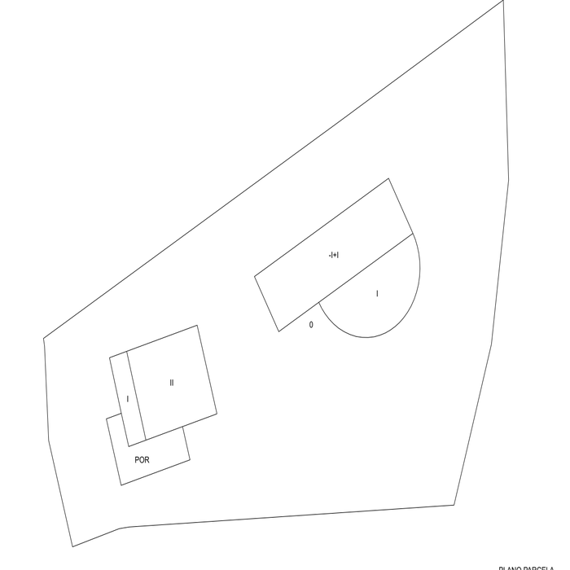
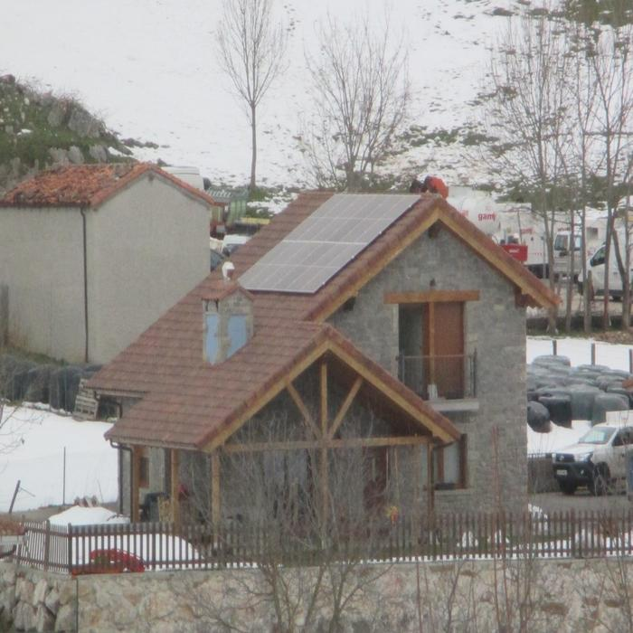

DATOS DEL INMUEBLE

SITUACIÓN INICIAL |  |  |  |  |  |  |  |  |  |  |  |  | SITUACIÓN FINAL
CARGO | LOCAL | ESC. | PL. | PTA. | TIP. (1) | CAT. (1) | USO (2) | SUP. (m²) | U. C. | E. CONS. (1) | ANT. (6) | AÑO | CARGO | LOCAL | ESC. | PL. | PTA. | TIP. (1) | CAT. (1) | USO (2) | SUP. (m²) | U. C. | E. CONS. (1) | ANT. (7) | AÑO
0 | 1 |  | SM | 01 | 02125 | 5 | IAL | 45 | 0001 | N | 2015 |  | 0 | 1 |  | SM | 01 | 02125 | 5 | IAL | 45 | 0001 | N | 2015
0 | 2 |  | SM | 01 | 02135 | 5 | AAL | 50 | 0001 | N | 2015 |  | 0 | 2 |  | SM | 01 | 02135 | 5 | AAL | 50 | 0001 | N | 2015
0 | 3 |  | 00 | 01 | 02125 | 5 | IAL | 124 | 0001 | N | 2015 |  | 0 | 3 |  | 00 | 01 | 02125 | 5 | IAL | 124 | 0001 | N | 2015
0 | 4 |  | 00 | 01 | 04115 | 5 | CCE | 29 | 0001 | N | 2015 |  | 0 | 4 |  | 00 | 01 | 04115 | 5 | CCE | 29 | 0001 | N | 2015
 |  |  |  |  |  |  |  |  |  |  |  |  | 0 | 5 |  | 00 | 01 | 01214 | 4 | V | 82 | 0002 | N | 2018
 |  |  |  |  |  |  |  |  |  |  |  |  | 0 | 6 |  | 00 | 01 | 01234 | 4 | YSP | 15 | 0002 | N | 2018
 |  |  |  |  |  |  |  |  |  |  |  |  | 0 | 7 |  | 01 | 01 | 01214 | 4 | V | 66 | 0002 | N | 2018

